Лист1
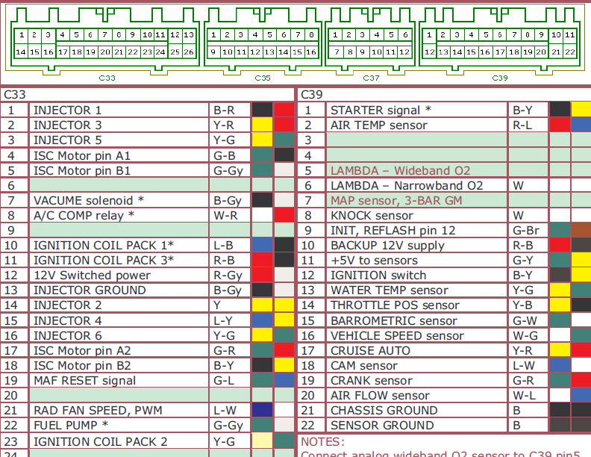
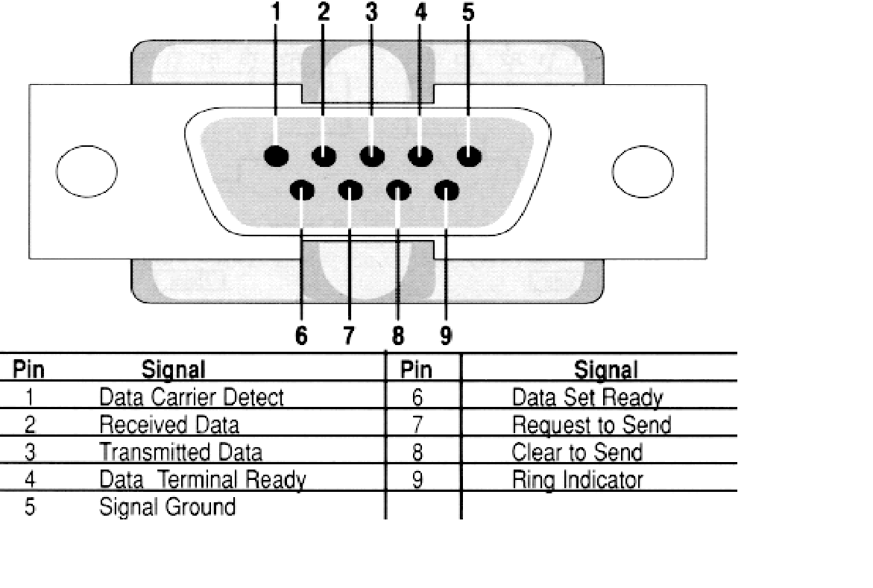
Цвет | Пин | Сигнал | ECU pin
Черный | Корпус | GND | D21
Коричневый | 1 | Sensor GND | D22
Голубой | 2 | AIR FLOW | D20
Фиолетовый | 3 | CRANK | D19
Красный | 4 | SPEED | D16
Желтый | 5 | CLUTCH | C02
Зеленый | 6 | THROTTLE | D14
Белый | 7 | KNOCK | D8
Оранж | 8 | CAM sensor | D18
Розовый | 9 | INJECTOR | A1

